Sheet1
HDY/好嘚意官方旗舰店
product prcture 产品图片 | Product 产品名称 | Price 价格 (dollar ) and (RAM) | Ltem number 货号 | Packaging method 包装方式 | CTN 装箱量 | SIZE 尺寸 | Remarks 备注
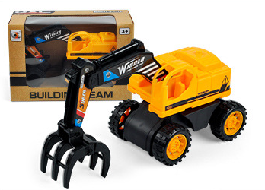 | (Taxi vehicle) 滑行工程车 | 0.1483（$） 3.25（￥） | 988-2 | （window BOX） 开窗彩盒 | 144 | 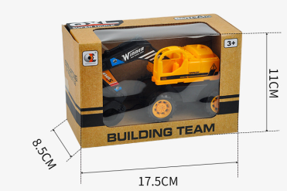 | （English packaging） 英文包装

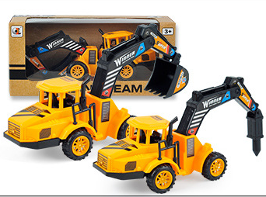 | (Taxi vehicle) 惯性工程车 | 0.6673（$） 4.5（￥） | 988-1 | （window BOX） 开窗彩盒 | 120 |  | （English packaging） Two kinds of random delivery 两款随机发货 英文包装

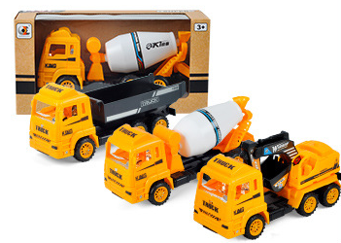 | 惯性工程车黄 (Taxi vehicle) yellow | 0.7785（$） 5.25（￥） | 988-678 | （window BOX） 开窗彩盒 | 96 |  | （English packaging） three kinds of random delivery 三款随机发货 英文包装

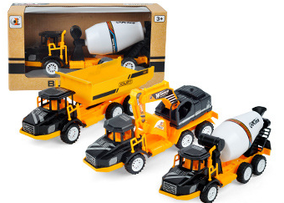 | 惯性工程车黑 (Taxi vehicle) black | 0.7785($) 5.25(￥) | 988-345 | （window BOX） 开窗彩盒 | 96 | same as 988-678 同988-678 | （English packaging） three kinds of random delivery 三款随机发货 英文包装

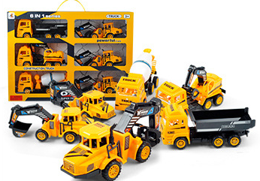 | 惯性工程车黄（6只装） (Taxi vehicle) yellow"six cars" | 4.226($) 28.5(￥) | 999-2 | 手提礼盒 （Hand gift box） | 24 | 同999-3 same as 999-3 | （English packaging） 英文包装

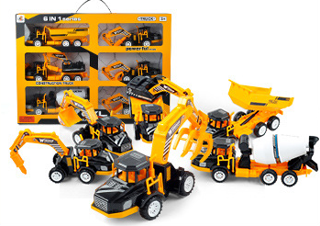 | 惯性工程车黑（6只装） (Taxi vehicle) black"six cars" | 4.226($) 28.5(￥) | 999-3 | （Hand gift box） 手提礼盒 | 24 | 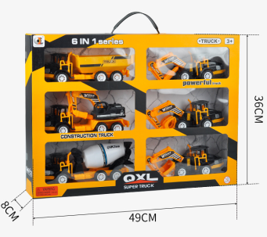 | （English packaging） 英文包装

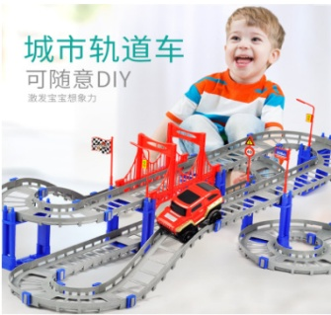 | 城市轨道车 | 10.5 | P310 | 邮购盒 | 散装 | 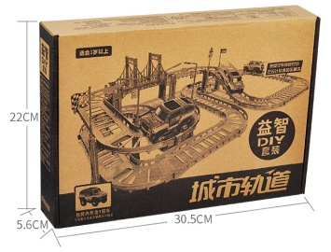

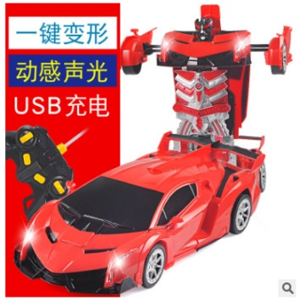 | 1:14兰博基尼 | 44.5 | 988-1R | 彩盒 | 散装 | 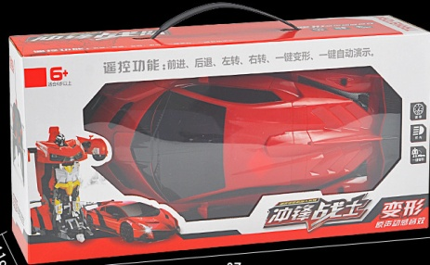 | 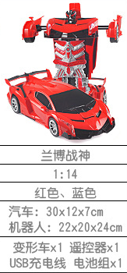

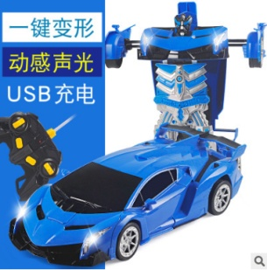 | 1:14兰博基尼 | 44.5 | 988-1B | 开窗彩盒 | 散装

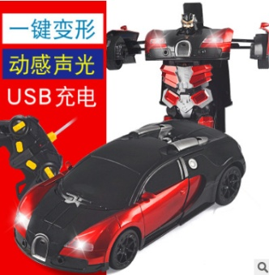 | 1:14布加迪 | 44.5 | 988-1R | 开窗彩盒 | 散装 | 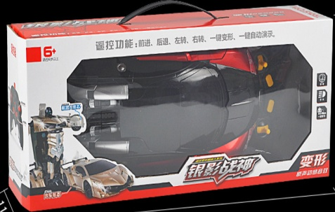 | 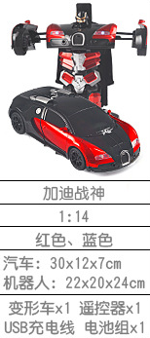

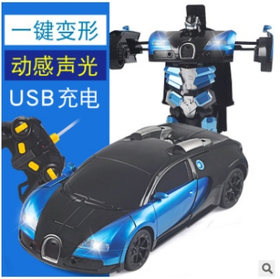 | 1:14布加迪 | 44.5 | 988-1B | 开窗彩盒 | 散装

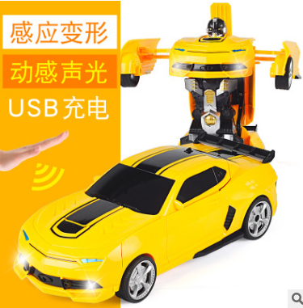 | 1:14大黄蜂 | 44.5 | 988-1Y | 开窗彩盒 | 散装

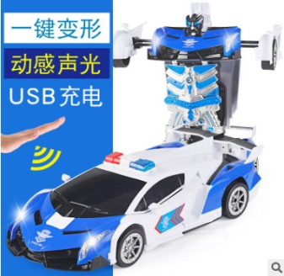 | 1:14兰博警车 | 45.5 | 988-3 | 开窗彩盒 | 散装

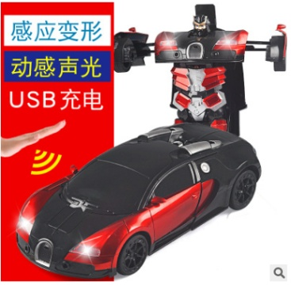 | 1:12 布加迪 | 47.5 | 677-R | 开窗彩盒 | 散装

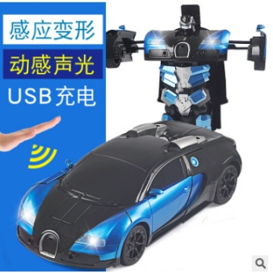 | 1:12 布加迪 | 47.5 | 677-B | 开窗彩盒 | 散装

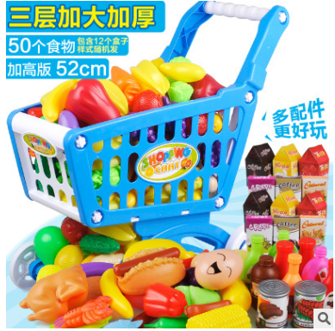 | 购物车 （50个食物） | 32 | 8020 | 邮购盒 | 散装 |  | 食物随机

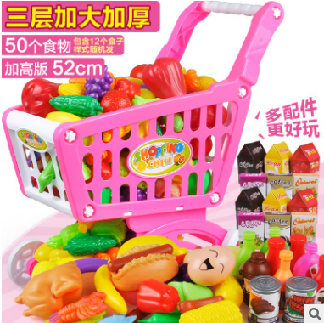 | 购物车 （50个食物） | 32 | 8020 | 邮购盒 | 散装 | 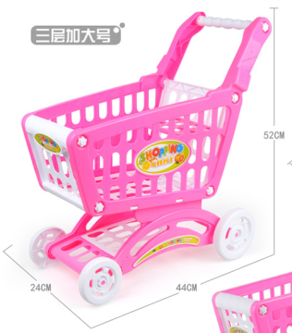 | 食物随机

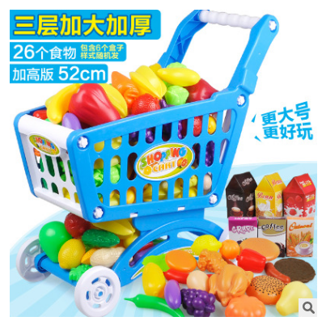 | 购物车 （26个食物） | 28 | 8020-26 | 邮购盒 | 散装 |  | 食物随机

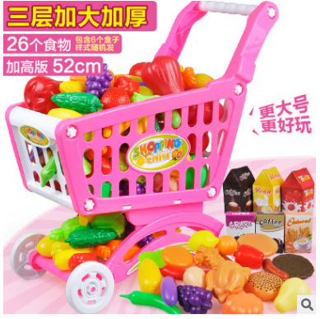 | 购物车 （26个食物） | 28 | 8020-26 | 邮购盒 | 散装 |  | 食物随机

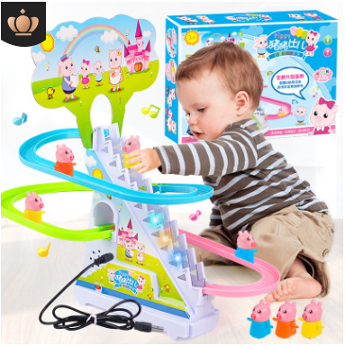 | 小猪轨道车 （双供电） | 11 | 768-110a | 彩盒 | 72 | 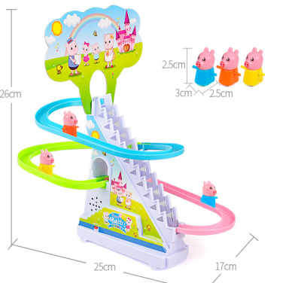

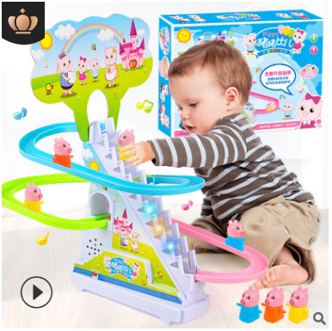 | 小猪轨道车 （电池版） | 10 | 768-110 | 彩盒 | 72

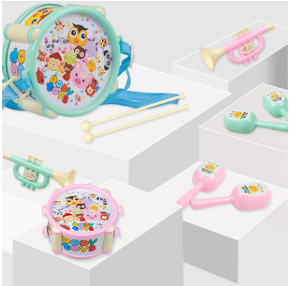 | 欢乐手拍鼓 | 5.2 | 890-27 | pp卡头袋装 | 120 | 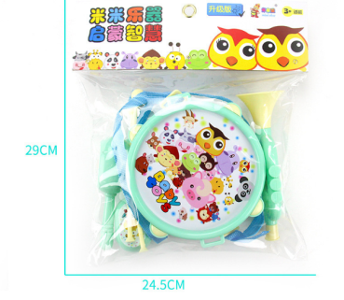 | 每箱颜色对半

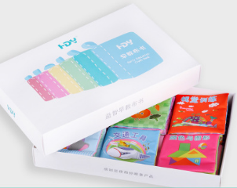 | 布书 | 20 | 228H | 彩盒 | 散装 | 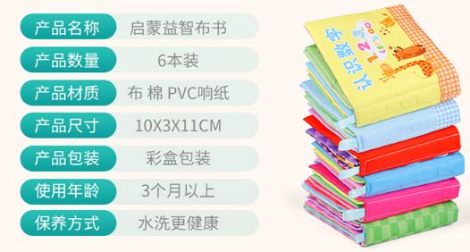

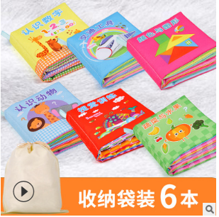 | 布书 | 17.5 | 228 | 收纳袋 | 散装

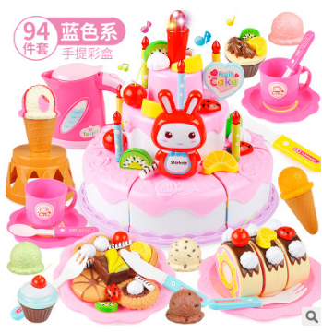 | 94件套三层蛋糕 | 23.5 | 800903(P) | 彩盒 | 散装 | 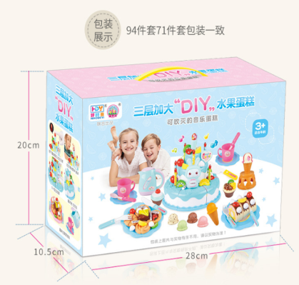 | 带灯光音乐

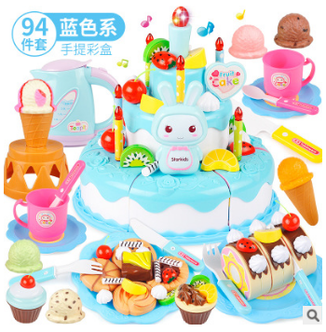 | 94件套三层蛋糕 | 23.5 | 800903(B) | 彩盒 | 散装 |  | 带灯光音乐

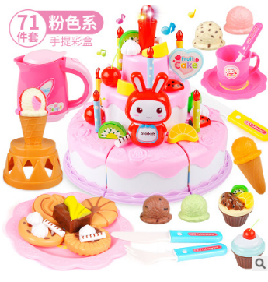 | 71件套三层蛋糕 | 19.5 | 902(P) | 彩盒 | 散装 |  | 带灯光音乐

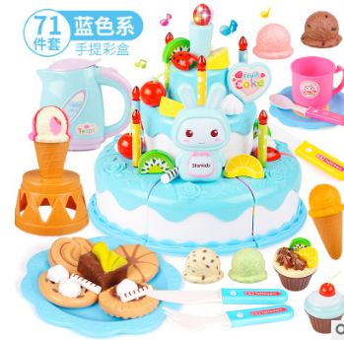 | 71件套三层蛋糕 | 19.5 | 902(B) | 彩盒 | 散装 |  | 带灯光音乐

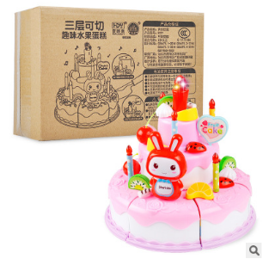 | 38件套三层蛋糕 | 10 | 8091-P | 邮购盒 | 散装 | 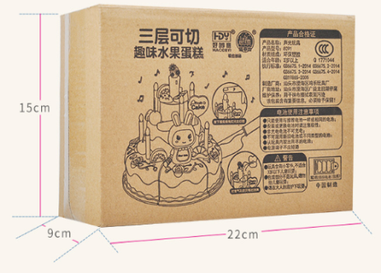 | 带灯光音乐

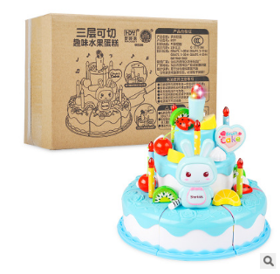 | 38件套三层蛋糕 | 10 | 8091-B | 邮购盒 | 散装 |  | 带灯光音乐

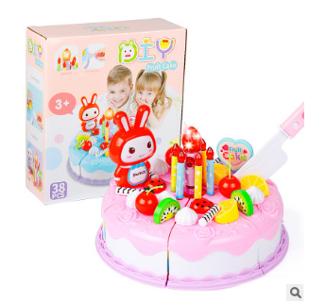 | 38件套单层蛋糕 | 8 | 901P | 彩盒 |  |  | 带灯光

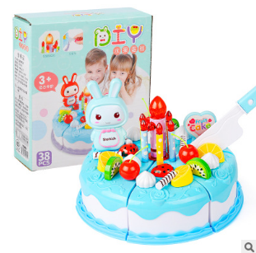 | 38件套单层蛋糕 | 8 | 901B | 彩盒 |  |  | 带灯光

